１
 | Ⅰ 中学校卒業者の進路状況 |  |  |  |  |  | 対象･…中学校106校 （国立1、公立99、私立6)

【１表】 年度別卒業者の内訳 |  |  |  |  |  |  |  |  | （上段 人、下段 ％）
 | 卒業 年月 | 卒業者 総数 | 高等学校 等進学者 ＊ | 専修学校 (高等課程) 進学者 | 専修学校 (一般課程) 等入学者 | 公共職業 能力開発 施設等 入学者＊＊ | 就職者 ＊＊＊ | その他 | Ａ～Ｄ のうち 就職者 | 高校等進学率

 |  | （Ａ～Ｆ） | Ａ | Ｂ | Ｃ | Ｄ | Ｅ | Ｆ | （再掲） | 県 | 全国
 | 25.3 | 14,281 | 14,121 | 4 | 5 | 12 | 29 | 110 | 7 | 98.9 | 98.4
 |  | 100.0 | 98.9 | 0.0 | 0.0 | 0.1 | 0.2 | 0.8 | 0.0
 | 26.3 | 14,537 | 14,366 | 13 | 6 | 9 | 35 | 108 | 4 | 98.8 | 98.4
 |  | 100.0 | 98.8 | 0.1 | 0.0 | 0.1 | 0.2 | 0.7 | 0.0
 | 27.3 | 14,411 | 14,251 | 10 | 7 | 9 | 24 | 110 | 3 | 98.9 | 98.5
 |  | 100.0 | 98.9 | 0.1 | 0.0 | 0.1 | 0.2 | 0.8 | 0.0
 | 28.3 | 14,310 | 14,163 | 3 | 3 | 6 | 37 | 98 | 1 | 99.0 | 98.7
 |  | 100.0 | 99.0 | 0.0 | 0.0 | 0.0 | 0.3 | 0.7 | 0.0
 | 29.3 | 14,500 | 14,370 | 5 | 5 | 6 | 26 | 88 | 1 | 99.1 | 98.8
 |  | 100.0 | 99.1 | 0.0 | 0.0 | 0.0 | 0.2 | 0.6 | 0.0
 | 30.3 | 14,299 | 14,168 | 8 | 3 | 9 | 21 | 90 | 6 | 99.1 | 98.8
 |  | 100.0 | 99.1 | 0.1 | 0.0 | 0.1 | 0.1 | 0.6 | 0.0
 | 31.3 | 13,978 | 13,873 | 9 | 1 | 2 | 27 | 66 | 0 | 99.2
 |  | 100.0 | 99.2 | 0.1 | 0.0 | 0.0 | 0.2 | 0.5 | 0.0
 | 男子 | 7,213 | 7,153 | 0 | 1 | 2 | 18 | 39 | 0 | 99.2
 |  | 100.0 | 99.2 | 0.0 | 0.0 | 0.0 | 0.2 | 0.5 | 0.0
 | 女子 | 6,765 | 6,720 | 9 | 0 | 0 | 9 | 27 | 0 | 99.3
 |  | 100.0 | 99.3 | 0.1 | 0.0 | 0.0 | 0.1 | 0.4 | 0.0
 |  |  |  | ＊ ＊＊ ＊＊＊ | 高等学校等とは、高等学校、特別支援学校（高等部）、高等専門学校です。 公共職業能力開発施設等とは、職業訓練を行うために設置された施設です。 就職とは、経常的な収入を得る仕事に就くことをいいます。
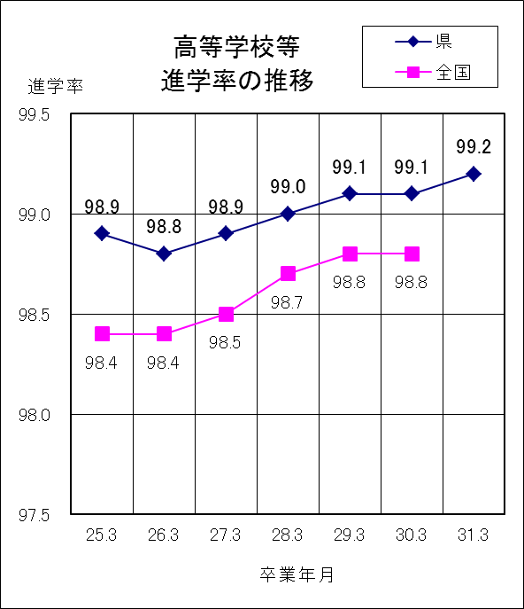
 | ○ 高等学校等進学率は99.2％で、前年度より0.1ポイント上昇 ○ 卒業者に占める就職者の割合は0.2％で、 前年度より0.1ポイント上昇

１ | 平成31年3月の卒業者総数は13,978人で、前年度より 321人減少している。

２ | 高等学校等進学者は13,873人、進学率は99.2%で、前年度より0.1ポイントの上昇となっている。

３ | 専修学校（高等課程）進学者は9人である。

４ | 就職者は27人で、卒業者総数の0.2%となっている。

５ | その他は66人で、卒業者総数の0.5%となっている。主な内訳は、家事手伝いが20人、不登校等による進路未定が14人、社会福祉施設等入所・通所者が9人などである。

４
 | Ⅳ 全日制・定時制高等学校卒業者の進路状況
 |  |  | 対象 ・・ 全日制高等学校54校（県立44、私立10)、定時制高等学校７校 （県立6、私立1） ※併置校、分校含む

【１表】 年度別卒業者の内訳 |  |  |  |  |  |  |  |  |  | （上段 人、下段 ％）
 | 卒業 年月 | 卒業者 総数 | 大学等 進学者 ＊ | 専修学校 (専門課程) 進学者 | 専修学校 (一般課程)等入学者 | 公共職業 能力開発 施設等入 学者＊＊ | 就職者 ＊＊＊ | 一時的な仕事に就いた者 | その他 | Ａ～Ｄ のうち 就職者 | 大学等進学率

 |  |  |  |  |  |  |  |  |  |  | 県 |  |  | 全国
 |  | （Ａ～Ｇ） | Ａ | Ｂ | Ｃ | Ｄ | Ｅ | Ｆ | Ｇ | （再掲） |  | 男子 | 女子 | 平均
 | 25.3 | 12,690 | 7,137 | 2,082 | 519 | 71 | 2,101 | 262 | 518 | 0 | 56.2 | 55.2 | 57.3 | 53.2
 |  | 100.0 | 56.2 | 16.4 | 4.1 | 0.6 | 16.6 | 2.1 | 4.1 | 0.0
 | 26.3 | 12,082 | 6,745 | 1,965 | 474 | 93 | 2,108 | 232 | 465 | 1 | 55.8 | 54.3 | 57.4 | 53.8
 |  | 100.0 | 55.8 | 16.3 | 3.9 | 0.8 | 17.4 | 1.9 | 3.8 | 0.0
 | 27.3 | 12,360 | 6,865 | 2,049 | 431 | 73 | 2,283 | 195 | 464 | 1 | 55.5 | 54.4 | 56.8 | 54.5
 |  | 100.0 | 55.5 | 16.6 | 3.5 | 0.6 | 18.5 | 1.6 | 3.8 | 0.0
 | 28.3 | 12,656 | 6,958 | 2,114 | 509 | 84 | 2,272 | 181 | 538 | 2 | 55.0 | 53.0 | 57.1 | 54.7
 |  | 100.0 | 55.0 | 16.7 | 4.0 | 0.7 | 18.0 | 1.4 | 4.3 | 0.0
 | 29.3 | 12,884 | 7,206 | 2,171 | 503 | 73 | 2,247 | 177 | 507 | 1 | 55.9 | 53.9 | 58.0 | 54.7
 |  | 100.0 | 55.9 | 16.9 | 3.9 | 0.6 | 17.4 | 1.4 | 3.9 | 0.0
 | 30.3 | 12,701 | 6,940 | 2,129 | 481 | 69 | 2,328 | 178 | 576 | 1 | 54.6 | 52.6 | 56.7 | 54.7
 |  | 100.0 | 54.6 | 16.8 | 3.8 | 0.5 | 18.3 | 1.4 | 4.5 | 0.0
 | 31.3 | 12,688 | 6,946 | 2,147 | 442 | 70 | 2,340 | 144 | 599 | 0 | 54.7 | 52.4 | 57.2
 |  | 100.0 | 54.7 | 16.9 | 3.5 | 0.6 | 18.4 | 1.1 | 4.7 | 0.0
 | 男子 | 6,573 | 3,446 | 878 | 331 | 66 | 1,441 | 56 | 355 | 0
 | 女子 | 6,115 | 3,500 | 1,269 | 111 | 4 | 899 | 88 | 244 | 0
 | 全日制 | 12,368 | 6,918 | 2,076 | 442 | 68 | 2,196 | 102 | 566 | 0
 | 定時制 | 320 | 28 | 71 | 0 | 2 | 144 | 42 | 33 | 0
 |  |  |  |  | ＊ ＊＊ ＊＊＊ | 大学等とは、大学、短期大学、高等学校等の専攻科です。 公共職業能力開発施設等とは、職業訓練を行うために設置された施設です。 就職とは、経常的な収入を得る仕事に就くことをいいます。
 | ○ 大学等進学率は54.7％で、前年度より0.1ポイント上昇 ○ 卒業者に占める就職者の割合は18.4％で、前年度より0.1ポイント上昇

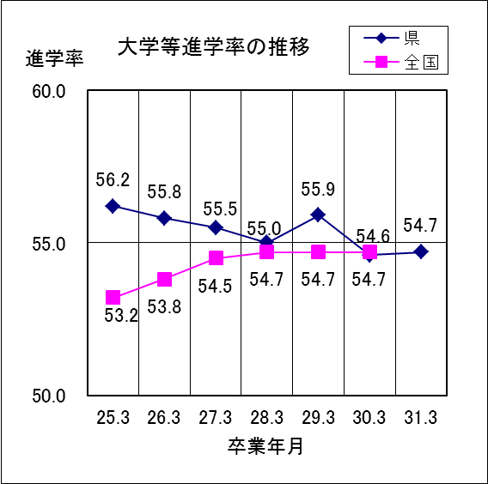
１ | 平成31年3月の卒業者総数は12,688人で、前年度より13人減少している。

２ | 大学等進学者は6,946人で、進学率は54.7%となっている。

３ | 専修学校（専門課程）進学者は2,147人で、卒業者総数の16.9%となっている。

４ | 専修学校（一般課程）等入学者は442人で、卒業者総数の3.5%となっている。

５ | 公共職業能力開発施設等入学者は70人で、卒業者総数の0.6%となっている。

６ | 就職者は2,340人で、卒業者総数の18.4%となっている。

７ | 一時的な仕事に就いた者は144人で、卒業者総数の1.1%となっている。

８ | その他は599人で、卒業者総数の4.7%となっている。主な内訳は、自宅での進学準備が262人、無認可の学校が182人、求職中が84人などである。

６
 | Ⅴ 通信制高等学校卒業者の進路状況 |  |  |  |  |  |  | 対象･…通信制高等学校４校 （県立１、私立３）（併置校含む）

【１表】 年度別卒業者の内訳 |  |  |  |  |  |  |  |  | （上段 人、下段 ％）
 | 卒業 年月 | 卒業者 総数 | 大学等 進学者 ＊ | 専修学校 (専門課程) 進学者 | 専修学校 (一般課程)等入学者 | 公共職業 能力開発 施設等入 学者＊＊ | 就職者 ＊＊＊ | その他 | Ａ～Ｄ のうち 就職者 | 大学等進学率

 |  |  |  |  |  |  |  |  |  | 県 |  |  | 全国
 |  | （Ａ～Ｆ） | Ａ | Ｂ | Ｃ | Ｄ | Ｅ | Ｆ | （再掲） |  | 男子 | 女子 | 平均
 | 25.3 | 387 | 50 | 52 | 2 | 4 | 61 | 218 | 0 | 12.9 | 16.0 | 9.4 | 16.5
 |  | 100.0 | 12.9 | 13.4 | 0.5 | 1.0 | 15.8 | 56.3 | 0.0
 | 26.3 | 321 | 45 | 59 | 1 | 0 | 59 | 157 | 0 | 14.0 | 14.0 | 14.0 | 16.4
 |  | 100.0 | 14.0 | 18.4 | 0.3 | 0.0 | 18.4 | 48.9 | 0.0
 | 27.3 | 373 | 61 | 51 | 0 | 5 | 55 | 201 | 0 | 16.4 | 13.5 | 19.1 | 16.8
 |  | 100.0 | 16.4 | 13.7 | 0.0 | 1.3 | 14.7 | 53.9 | 0.0
 | 28.3 | 360 | 48 | 53 | 0 | 8 | 56 | 195 | 0 | 13.3 | 12.1 | 14.4 | 17.5
 |  | 100.0 | 13.3 | 14.7 | 0.0 | 2.2 | 15.6 | 54.2 | 0.0
 | 29.3 | 333 | 41 | 48 | 0 | 3 | 56 | 185 | 0 | 12.3 | 12.8 | 11.8 | 17.7
 |  | 100.0 | 12.3 | 14.4 | 0.0 | 0.9 | 16.8 | 55.6 | 0.0
 | 30.3 | 369 | 43 | 66 | 0 | 4 | 51 | 205 | 0 | 11.7 | 6.6 | 17.5 | 18.5
 |  | 100.0 | 11.7 | 17.9 | 0.0 | 1.1 | 13.8 | 55.6 | 0.0
 | 31.3 | 338 | 36 | 35 | 2 | 6 | 71 | 188 | 0 | 10.7 | 12.7 | 8.7
 |  | 100.0 | 10.7 | 10.4 | 0.6 | 1.8 | 21.0 | 55.6 | 0.0
 | 男子 | 165 | 21 | 18 | 0 | 5 | 43 | 78 | 0
 | 女子 | 173 | 15 | 17 | 2 | 1 | 28 | 110 | 0
 |  |  |  |  | ＊ ＊＊ ＊＊＊ | 大学等とは、大学、短期大学、高等学校等の専攻科です。 公共職業能力開発施設等とは、職業訓練を行うために設置された施設です。 就職とは、経常的な収入を得る仕事に就くことをいいます。

 | ○ 大学等進学率は10.7％で、前年度より1.0ポイント低下 ○ 卒業者に占める就職者の割合は21.0％で、前年度より7.2ポイント上昇
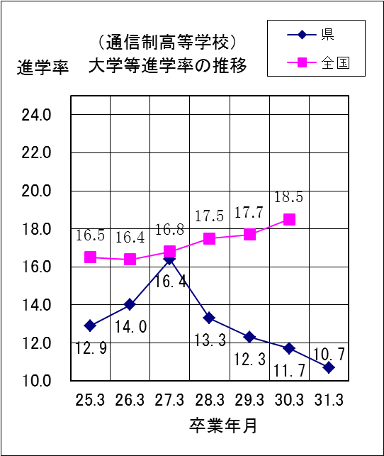
１ | 平成31年3月の卒業者総数は338人で、前年度より31人減少している。

２ | 大学等進学者は36人で、進学率は10.7%となっている。

３ | 専修学校（専門課程）進学者は35人で、卒業者総数の10.4%となっている。

４ | 就職者数は71人で、卒業者総数の21.0%となっている。

５ | その他は188人で、卒業者総数の55.6%となっている。主な内訳は、一時的な仕事に就いた者が83人、求職中が49人、自宅での進学準備が18人、不登校等による進路未定が18人、家事手伝いが7人などである。

